Hoja1
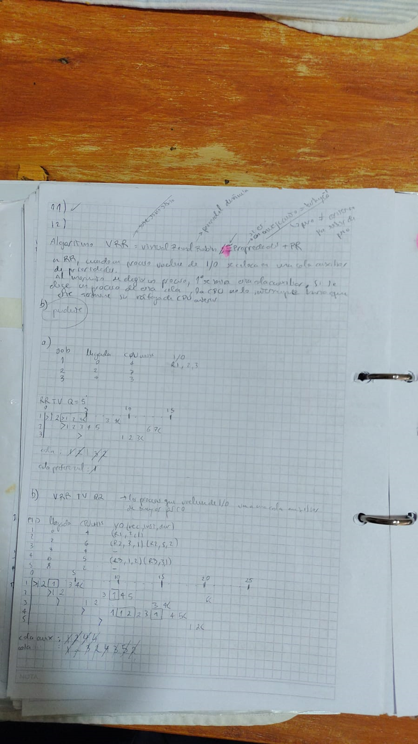
 | EJ 5) | Job | Unidades de CPU |  |  |  |  |  |  |  |  |  |  |  |  |  |  |  |  |  |  |  |  |  |  |  |  |  |  |  |  |  |  |  |  |  |  |  |  |  |  |  |  |  |  |  |  |  |  |  |  |  |  |  |  |  |  |  |  |  |  |  |  | Job | Unidades de CPU
 |  | 1 | 7 |  |  |  |  |  | Uso CPU |  |  |  |  |  |  |  |  |  |  |  |  |  |  |  |  |  |  |  |  |  |  |  |  |  |  |  |  |  |  |  |  |  |  |  |  |  |  |  |  |  |  |  |  |  |  |  |  |  |  |  |  |  |  | 1 | 7
 |  | 2 | 15 |  |  |  |  |  | E/S , susp |  |  |  |  |  |  |  |  |  |  |  |  |  |  |  |  |  |  |  |  |  |  |  |  |  |  |  |  |  |  |  |  |  |  |  |  |  |  |  |  |  |  |  |  |  |  |  |  |  |  |  |  |  |  | 2 | 15
 |  | 3 | 12 |  |  |  |  |  |  |  |  |  |  |  |  |  |  |  |  |  |  |  |  |  |  |  |  |  |  |  |  |  |  |  |  |  |  |  |  |  |  |  |  |  |  |  |  |  |  |  |  |  |  |  |  |  |  |  |  |  |  |  |  | 3 | 12
 |  | 4 | 4 |  |  |  |  |  |  |  |  |  |  |  |  |  |  |  |  |  |  |  |  |  |  |  |  |  |  |  |  |  |  |  |  |  |  |  |  |  |  |  |  |  |  |  |  |  |  |  |  |  |  |  |  |  |  |  |  |  |  |  |  | 4 | 4
 |  | 5 | 9 |  |  |  |  |  |  |  |  |  |  |  |  |  |  |  |  |  |  |  |  |  |  |  |  |  |  |  |  |  |  |  |  |  |  |  |  |  |  |  |  |  |  |  |  |  |  |  |  |  |  |  |  |  |  |  |  |  |  |  |  | 5 | 9

 | FCFS | Ciclos CPU T= 0 |  | 1 | 2 | 3 | 4 | 5 | 6 | 7 | 8 | 9 | 10 | 11 | 12 | 13 | 14 | 15 | 16 | 17 | 18 | 19 | 20 | 21 | 22 | 23 | 24 | 25 | 26 | 27 | 28 | 29 | 30 | 31 | 32 | 33 | 34 | 35 | 36 | 27 | 38 | 39 | 40 | 41 | 42 | 43 | 44 | 45 | 46 | 47 | 48 | 49 | 50 | 51 | 52 | 53 | 54 | 55 | 56 | 57 | 58 | 59 | 60 | T.R. | T.E | T.R.P | T.E.P
 |  | Job 1 |  |  |  |  |  |  |  |  |  |  |  |  |  |  |  |  |  |  |  |  |  |  |  |  |  |  |  |  |  |  |  |  |  |  |  |  |  |  |  |  |  |  |  |  |  |  |  |  |  |  |  |  |  |  |  |  |  |  |  |  |  | 7 | 0
 |  | Job 2 |  |  |  |  |  |  |  |  |  |  |  |  |  |  |  |  |  |  |  |  |  |  |  |  |  |  |  |  |  |  |  |  |  |  |  |  |  |  |  |  |  |  |  |  |  |  |  |  |  |  |  |  |  |  |  |  |  |  |  |  |  | 22 | 7
 |  | Job 3 |  |  |  |  |  |  |  |  |  |  |  |  |  |  |  |  |  |  |  |  |  |  |  |  |  |  |  |  |  |  |  |  |  |  |  |  |  |  |  |  |  |  |  |  |  |  |  |  |  |  |  |  |  |  |  |  |  |  |  |  |  | 34 | 22 | 29.6 | 20.2
 |  | Job 4 |  |  |  |  |  |  |  |  |  |  |  |  |  |  |  |  |  |  |  |  |  |  |  |  |  |  |  |  |  |  |  |  |  |  |  |  |  |  |  |  |  |  |  |  |  |  |  |  |  |  |  |  |  |  |  |  |  |  |  |  |  | 38 | 34
 |  | Job 5 |  |  |  |  |  |  |  |  |  |  |  |  |  |  |  |  |  |  |  |  |  |  |  |  |  |  |  |  |  |  |  |  |  |  |  |  |  |  |  |  |  |  |  |  |  |  |  |  |  |  |  |  |  |  |  |  |  |  |  |  |  | 47 | 38

 | SJF | Ciclos CPU T= 0 |  | 1 | 2 | 3 | 4 | 5 | 6 | 7 | 8 | 9 | 10 | 11 | 12 | 13 | 14 | 15 | 16 | 17 | 18 | 19 | 20 | 21 | 22 | 23 | 24 | 25 | 26 | 27 | 28 | 29 | 30 | 31 | 32 | 33 | 34 | 35 | 36 | 27 | 38 | 39 | 40 | 41 | 42 | 43 | 44 | 45 | 46 | 47 | 48 | 49 | 50 | 51 | 52 | 53 | 54 | 55 | 56 | 57 | 58 | 59 | 60 | T.R. | T.E | T.R.P | T.E.P
 |  | Job 1 |  |  |  |  |  |  |  |  |  |  |  |  |  |  |  |  |  |  |  |  |  |  |  |  |  |  |  |  |  |  |  |  |  |  |  |  |  |  |  |  |  |  |  |  |  |  |  |  |  |  |  |  |  |  |  |  |  |  |  |  |  | 11 | 4
 |  | Job 2 |  |  |  |  |  |  |  |  |  |  |  |  |  |  |  |  |  |  |  |  |  |  |  |  |  |  |  |  |  |  |  |  |  |  |  |  |  |  |  |  |  |  |  |  |  |  |  |  |  |  |  |  |  |  |  |  |  |  |  |  |  | 47 | 32
 |  | Job 3 |  |  |  |  |  |  |  |  |  |  |  |  |  |  |  |  |  |  |  |  |  |  |  |  |  |  |  |  |  |  |  |  |  |  |  |  |  |  |  |  |  |  |  |  |  |  |  |  |  |  |  |  |  |  |  |  |  |  |  |  |  | 32 | 20 | 22.8 | 13.4
 |  | Job 4 |  |  |  |  |  |  |  |  |  |  |  |  |  |  |  |  |  |  |  |  |  |  |  |  |  |  |  |  |  |  |  |  |  |  |  |  |  |  |  |  |  |  |  |  |  |  |  |  |  |  |  |  |  |  |  |  |  |  |  |  |  | 4 | 0
 |  | Job 5 |  |  |  |  |  |  |  |  |  |  |  |  |  |  |  |  |  |  |  |  |  |  |  |  |  |  |  |  |  |  |  |  |  |  |  |  |  |  |  |  |  |  |  |  |  |  |  |  |  |  |  |  |  |  |  |  |  |  |  |  |  | 20 | 11

 | RR | Ciclos CPU T= 0 |  | 1 | 2 | 3 | 4 | 5 | 6 | 7 | 8 | 9 | 10 | 11 | 12 | 13 | 14 | 15 | 16 | 17 | 18 | 19 | 20 | 21 | 22 | 23 | 24 | 25 | 26 | 27 | 28 | 29 | 30 | 31 | 32 | 33 | 34 | 35 | 36 | 27 | 38 | 39 | 40 | 41 | 42 | 43 | 44 | 45 | 46 | 47 | 48 | 49 | 50 | 51 | 52 | 53 | 54 | 55 | 56 | 57 | 58 | 59 | 60 | T.R. | T.E | T.R.P | T.E.P
 |  | Job 1 |  |  |  |  |  |  |  |  |  |  |  |  |  |  |  |  |  |  |  |  |  |  |  |  |  |  |  |  |  |  |  |  |  |  |  |  |  |  |  |  |  |  |  |  |  |  |  |  |  |  |  |  |  |  |  |  |  |  |  |  |  | 23 | 16
 | Q=4 | Job 2 |  |  |  |  |  |  |  |  |  |  |  |  |  |  |  |  |  |  |  |  |  |  |  |  |  |  |  |  |  |  |  |  |  |  |  |  |  |  |  |  |  |  |  |  |  |  |  |  |  |  |  |  |  |  |  |  |  |  |  |  |  | 47 | 32
 | T.F | Job 3 |  |  |  |  |  |  |  |  |  |  |  |  |  |  |  |  |  |  |  |  |  |  |  |  |  |  |  |  |  |  |  |  |  |  |  |  |  |  |  |  |  |  |  |  |  |  |  |  |  |  |  |  |  |  |  |  |  |  |  |  |  | 40 | 28 | 33.4 | 24
 |  | Job 4 |  |  |  |  |  |  |  |  |  |  |  |  |  |  |  |  |  |  |  |  |  |  |  |  |  |  |  |  |  |  |  |  |  |  |  |  |  |  |  |  |  |  |  |  |  |  |  |  |  |  |  |  |  |  |  |  |  |  |  |  |  | 16 | 12
 |  | Job 5 |  |  |  |  |  |  |  |  |  |  |  |  |  |  |  |  |  |  |  |  |  |  |  |  |  |  |  |  |  |  |  |  |  |  |  |  |  |  |  |  |  |  |  |  |  |  |  |  |  |  |  |  |  |  |  |  |  |  |  |  |  | 41 | 32

 | RR | Ciclos CPU T= 0 |  | 1 | 2 | 3 | 4 | 5 | 6 | 7 | 8 | 9 | 10 | 11 | 12 | 13 | 14 | 15 | 16 | 17 | 18 | 19 | 20 | 21 | 22 | 23 | 24 | 25 | 26 | 27 | 28 | 29 | 30 | 31 | 32 | 33 | 34 | 35 | 36 | 27 | 38 | 39 | 40 | 41 | 42 | 43 | 44 | 45 | 46 | 47 | 48 | 49 | 50 | 51 | 52 | 53 | 54 | 55 | 56 | 57 | 58 | 59 | 60 | T.R. | T.E | T.R.P | T.E.P
 |  | Job 1 |  |  |  |  |  |  |  |  |  |  |  |  |  |  |  |  |  |  |  |  |  |  |  |  |  |  |  |  |  |  |  |  |  |  |  |  |  |  |  |  |  |  |  |  |  |  |  |  |  |  |  |  |  |  |  |  |  |  |  |  |  | 23 | 16
 | Q=4 | Job 2 |  |  |  |  |  |  |  |  |  |  |  |  |  |  |  |  |  |  |  |  |  |  |  |  |  |  |  |  |  |  |  |  |  |  |  |  |  |  |  |  |  |  |  |  |  |  |  |  |  |  |  |  |  |  |  |  |  |  |  |  |  | 47 | 32
 | T.V | Job 3 |  |  |  |  |  |  |  |  |  |  |  |  |  |  |  |  |  |  |  |  |  |  |  |  |  |  |  |  |  |  |  |  |  |  |  |  |  |  |  |  |  |  |  |  |  |  |  |  |  |  |  |  |  |  |  |  |  |  |  |  |  | 43 | 31 | 29.6 | 25.2
 |  | Job 4 |  |  |  |  |  |  |  |  |  |  |  |  |  |  |  |  |  |  |  |  |  |  |  |  |  |  |  |  |  |  |  |  |  |  |  |  |  |  |  |  |  |  |  |  |  |  |  |  |  |  |  |  |  |  |  |  |  |  |  |  |  | 16 | 12
 |  | Job 5 |  |  |  |  |  |  |  |  |  |  |  |  |  |  |  |  |  |  |  |  |  |  |  |  |  |  |  |  |  |  |  |  |  |  |  |  |  |  |  |  |  |  |  |  |  |  |  |  |  |  |  |  |  |  |  |  |  |  |  |  |  | 44 | 35

 | Con esta conf sidosa de r.r., el mas eficiente es el fcfs

 | EJ 6)
 | Job | Llegada | Unidades de CPU
 | 1 | 0 | 4 |  |  |  |  |  | Uso CPU
 | 2 | 2 | 6 |  |  |  |  |  | E/S , susp
 | 3 | 3 | 4 |  |  |  |  | <- | Llegda de un proceso
 | 4 | 6 | 5
 | 5 | 8 | 2

 | FCFS | Ciclos CPU T= 0 |  | 1 | 2 | 3 | 4 | 5 | 6 | 7 | 8 | 9 | 10 | 11 | 12 | 13 | 14 | 15 | 16 | 17 | 18 | 19 | 20 | 21 | 22 | 23 | 24 | 25 | 26 | 27 | 28 | 29 | 30 | 31 | 32 | 33 | 34 | 35 | 36 | 27 | 38 | 39 | 40 | 41 | 42 | 43 | 44 | 45 | 46 | 47 | 48 | 49 | 50 | 51 | 52 | 53 | 54 | 55 | 56 | 57 | 58 | 59 | 60 | T.R. | T.E | T.R.P | T.E.P
 |  | Job 1 |  | <- |  |  |  |  |  |  |  |  |  |  |  |  |  |  |  |  |  |  |  |  |  |  |  |  |  |  |  |  |  |  |  |  |  |  |  |  |  |  |  |  |  |  |  |  |  |  |  |  |  |  |  |  |  |  |  |  |  |  |  | 4 | 0
 |  | Job 2 |  |  |  | <- |  |  |  |  |  |  |  |  |  |  |  |  |  |  |  |  |  |  |  |  |  |  |  |  |  |  |  |  |  |  |  |  |  |  |  |  |  |  |  |  |  |  |  |  |  |  |  |  |  |  |  |  |  |  |  |  |  | 8 | 2
 |  | Job 3 |  |  |  |  | <- |  |  |  |  |  |  |  |  |  |  |  |  |  |  |  |  |  |  |  |  |  |  |  |  |  |  |  |  |  |  |  |  |  |  |  |  |  |  |  |  |  |  |  |  |  |  |  |  |  |  |  |  |  |  |  |  | 11 | 7 | 9.8 | 5.6
 |  | Job 4 |  |  |  |  |  |  |  | <- |  |  |  |  |  |  |  |  |  |  |  |  |  |  |  |  |  |  |  |  |  |  |  |  |  |  |  |  |  |  |  |  |  |  |  |  |  |  |  |  |  |  |  |  |  |  |  |  |  |  |  |  |  | 13 | 8
 |  | Job 5 |  |  |  |  |  |  |  |  |  | <- |  |  |  |  |  |  |  |  |  |  |  |  |  |  |  |  |  |  |  |  |  |  |  |  |  |  |  |  |  |  |  |  |  |  |  |  |  |  |  |  |  |  |  |  |  |  |  |  |  |  |  | 13 | 11

 | SJF | Ciclos CPU T= 0 |  | 1 | 2 | 3 | 4 | 5 | 6 | 7 | 8 | 9 | 10 | 11 | 12 | 13 | 14 | 15 | 16 | 17 | 18 | 19 | 20 | 21 | 22 | 23 | 24 | 25 | 26 | 27 | 28 | 29 | 30 | 31 | 32 | 33 | 34 | 35 | 36 | 27 | 38 | 39 | 40 | 41 | 42 | 43 | 44 | 45 | 46 | 47 | 48 | 49 | 50 | 51 | 52 | 53 | 54 | 55 | 56 | 57 | 58 | 59 | 60 | T.R. | T.E | T.R.P | T.E.P
 |  | Job 1 |  | <- |  |  |  |  |  |  |  |  |  |  |  |  |  |  |  |  |  |  |  |  |  |  |  |  |  |  |  |  |  |  |  |  |  |  |  |  |  |  |  |  |  |  |  |  |  |  |  |  |  |  |  |  |  |  |  |  |  |  |  | 4 | 0
 |  | Job 2 |  |  |  | <- |  |  |  |  |  |  |  |  |  |  |  |  |  |  |  |  |  |  |  |  |  |  |  |  |  |  |  |  |  |  |  |  |  |  |  |  |  |  |  |  |  |  |  |  |  |  |  |  |  |  |  |  |  |  |  |  |  | 19 | 13
 |  | Job 3 |  |  |  |  | <- |  |  |  |  |  |  |  |  |  |  |  |  |  |  |  |  |  |  |  |  |  |  |  |  |  |  |  |  |  |  |  |  |  |  |  |  |  |  |  |  |  |  |  |  |  |  |  |  |  |  |  |  |  |  |  |  | 5 | 1 | 7.4 | 4.2
 |  | Job 4 |  |  |  |  |  |  |  | <- |  |  |  |  |  |  |  |  |  |  |  |  |  |  |  |  |  |  |  |  |  |  |  |  |  |  |  |  |  |  |  |  |  |  |  |  |  |  |  |  |  |  |  |  |  |  |  |  |  |  |  |  |  | 7 | 2
 |  | Job 5 |  |  |  |  |  |  |  |  |  | <- |  |  |  |  |  |  |  |  |  |  |  |  |  |  |  |  |  |  |  |  |  |  |  |  |  |  |  |  |  |  |  |  |  |  |  |  |  |  |  |  |  |  |  |  |  |  |  |  |  |  |  | 2 | 5

 | RR | Ciclos CPU T= 0 |  | 1 | 2 | 3 | 4 | 5 | 6 | 7 | 8 | 9 | 10 | 11 | 12 | 13 | 14 | 15 | 16 | 17 | 18 | 19 | 20 | 21 | 22 | 23 | 24 | 25 | 26 | 27 | 28 | 29 | 30 | 31 | 32 | 33 | 34 | 35 | 36 | 27 | 38 | 39 | 40 | 41 | 42 | 43 | 44 | 45 | 46 | 47 | 48 | 49 | 50 | 51 | 52 | 53 | 54 | 55 | 56 | 57 | 58 | 59 | 60 | T.R. | T.E | T.R.P | T.E.P
 |  | Job 1 |  | <- |  |  |  |  |  |  |  |  |  |  |  |  |  |  |  |  |  |  |  |  |  |  |  |  |  |  |  |  |  |  |  |  |  |  |  |  |  |  |  |  |  |  |  |  |  |  |  |  |  |  |  |  |  |  |  |  |  |  |  | 7 | 3
 | Q=1 | Job 2 |  |  |  | <- |  |  |  |  |  |  |  |  |  |  |  |  |  |  |  |  |  |  |  |  |  |  |  |  |  |  |  |  |  |  |  |  |  |  |  |  |  |  |  |  |  |  |  |  |  |  |  |  |  |  |  |  |  |  |  |  |  | 17 | 11
 | T.V | Job 3 |  |  |  |  | <- |  |  |  |  |  |  |  |  |  |  |  |  |  |  |  |  |  |  |  |  |  |  |  | ? |  |  |  |  |  |  |  |  |  |  |  |  |  |  |  |  |  |  |  |  |  |  |  |  |  |  |  |  |  |  |  |  | 14 | 10 | 12.2 | 8
 |  | Job 4 |  |  |  |  |  |  |  | <- |  |  |  |  |  |  |  |  |  |  |  |  |  |  |  |  |  |  |  |  |  |  |  |  |  |  |  |  |  |  |  |  |  |  |  |  |  |  |  |  |  |  |  |  |  |  |  |  |  |  |  |  |  | 15 | 10
 |  | Job 5 |  |  |  |  |  |  |  |  |  | <- |  |  |  |  |  |  |  |  |  |  |  |  |  |  |  |  |  |  |  |  |  |  |  |  |  |  |  |  |  |  |  |  |  |  |  |  |  |  |  |  |  |  |  |  |  |  |  |  |  |  |  | 8 | 6

 | RR | Ciclos CPU T= 0 |  | 1 | 2 | 3 | 4 | 5 | 6 | 7 | 8 | 9 | 10 | 11 | 12 | 13 | 14 | 15 | 16 | 17 | 18 | 19 | 20 | 21 | 22 | 23 | 24 | 25 | 26 | 27 | 28 | 29 | 30 | 31 | 32 | 33 | 34 | 35 | 36 | 27 | 38 | 39 | 40 | 41 | 42 | 43 | 44 | 45 | 46 | 47 | 48 | 49 | 50 | 51 | 52 | 53 | 54 | 55 | 56 | 57 | 58 | 59 | 60 | T.R. | T.E | T.R.P | T.E.P
 |  | Job 1 |  | <- |  |  |  |  |  |  |  |  |  |  |  |  |  |  |  |  |  |  |  |  |  |  |  |  |  |  |  |  |  |  |  |  |  |  |  |  |  |  |  |  |  |  |  |  |  |  |  |  |  |  |  |  |  |  |  |  |  |  |  | 4 | 0
 | Q=6 | Job 2 |  |  |  | <- |  |  |  |  |  |  |  |  |  |  |  |  |  |  |  |  |  |  |  |  |  |  |  |  |  |  |  |  |  |  |  |  |  |  |  |  |  |  |  |  |  |  |  |  |  |  |  |  |  |  |  |  |  |  |  |  |  | 8 | 2
 | T.V | Job 3 |  |  |  |  | <- |  |  |  |  |  |  |  |  |  |  |  |  |  |  |  |  |  |  |  |  |  |  |  |  |  |  |  |  |  |  |  |  |  |  |  |  |  |  |  |  |  |  |  |  |  |  |  |  |  |  |  |  |  |  |  |  | 11 | 7 | 9.8 | 5.6
 |  | Job 4 |  |  |  |  |  |  |  | <- |  |  |  |  |  |  |  |  |  |  |  |  |  |  |  |  |  |  |  |  |  |  |  |  |  |  |  |  |  |  |  |  |  |  |  |  |  |  |  |  |  |  |  |  |  |  |  |  |  |  |  |  |  | 13 | 8
 |  | Job 5 |  |  |  |  |  |  |  |  |  | <- |  |  |  |  |  |  |  |  |  |  |  |  |  |  |  |  |  |  |  |  |  |  |  |  |  |  |  |  |  |  |  |  |  |  |  |  |  |  |  |  |  |  |  |  |  |  |  |  |  |  |  | 13 | 11

 | En base a los resutados obtenidos, se ve claramente el resultado obtenido …..A mayor quantum favorece a CPUBound y chico a Io bound ----Un cuantum grande puede provocar que los procesos IO-Bound sufran una Pseudo Starbation, favorece a CPU bound

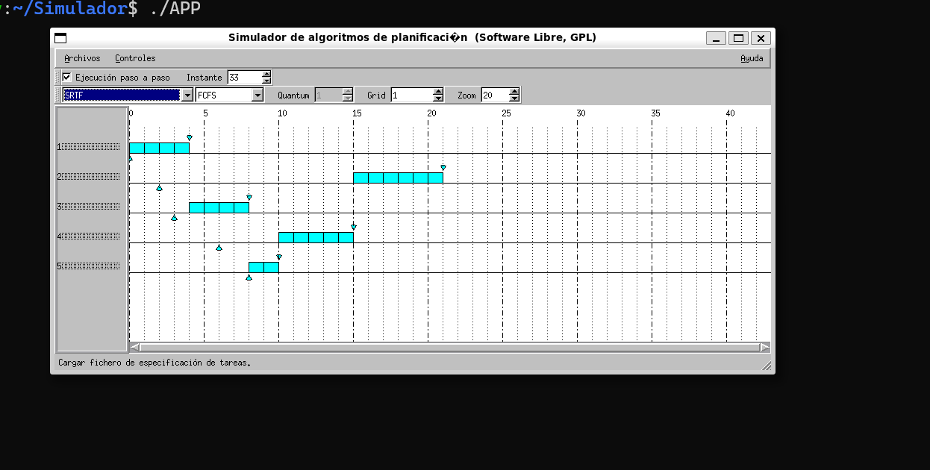

 | SRTF | Ciclos CPU T= 0 |  | 1 | 2 | 3 | 4 | 5 | 6 | 7 | 8 | 9 | 10 | 11 | 12 | 13 | 14 | 15 | 16 | 17 | 18 | 19 | 20 | 21 | 22 | 23 | 24 | 25 | 26 | 27 | 28 | 29 | 30 | 31 | 32 | 33 | 34 | 35 | 36 | 27 | 38 | 39 | 40 | 41 | 42 | 43 | 44 | 45 | 46 | 47 | 48 | 49 | 50 | 51 | 52 | 53 | 54 | 55 | 56 | 57 | 58 | 59 | 60 | T.R. | T.E | T.R.P | T.E.P
 |  | Job 1 |  | <- |  |  |  |  |  |  |  |  |  |  |  |  |  |  |  |  |  |  |  |  |  |  |  |  |  |  |  |  |  |  |  |  |  |  |  |  |  |  |  |  |  |  |  |  |  |  |  |  |  |  |  |  |  |  |  |  |  |  |  | 4 | 0
 |  | Job 2 |  |  |  | <- |  |  |  |  |  |  |  |  |  |  |  |  |  |  |  |  |  |  |  |  |  |  |  |  |  |  |  |  |  |  |  |  |  |  |  |  |  |  |  |  |  |  |  |  |  |  |  |  |  |  |  |  |  |  |  |  |  | 8 | 2
 |  | Job 3 |  |  |  |  | <- |  |  |  |  |  |  |  |  |  |  |  |  |  |  |  |  |  |  |  |  |  |  |  |  |  |  |  |  |  |  |  |  |  |  |  |  |  |  |  |  |  |  |  |  |  |  |  |  |  |  |  |  |  |  |  |  | 19 | 6 | 8.4 | 2.4
 |  | Job 4 |  |  |  |  |  |  |  | <- |  |  |  |  |  |  |  |  |  |  |  |  |  |  |  |  |  |  |  |  |  |  |  |  |  |  |  |  |  |  |  |  |  |  |  |  |  |  |  |  |  |  |  |  |  |  |  |  |  |  |  |  |  | 9 | 4
 |  | Job 5 |  |  |  |  |  |  |  |  |  | <- |  |  |  |  |  |  |  |  |  |  |  |  |  |  |  |  |  |  |  |  |  |  |  |  |  |  |  |  |  |  |  |  |  |  |  |  |  |  |  |  |  |  |  |  |  |  |  |  |  |  |  | 2 | 0

 |  |  |  |  |  |  |  |  |  |  |  |  |  |  |  |  |  |  |  |  |  |  |  |  |  |  |  |  |  |  |  |  |  |  |  |  |  |  |  |  |  |  |  |  |  |  |  |  |  |  |  |  |  |  |  |  |  |  |  |  |  |  |  | Winner Tiempos Promedios Espera, T3 ESPERA MUCHO (Favorece Io Bound

 | 8)

Job | Prioridad | Llegada | Unidades de CPU
1 | 3 | 0 | 4
2 | 4 | 2 | 6
3 | 2 | 3 | 4
4 | 1 | 6 | 5
5 | 2 | 8 | 2

 | P | Ciclos CPU T= 0 |  | 1 | 2 | 3 | 4 | 5 | 6 | 7 | 8 | 9 | 10 | 11 | 12 | 13 | 14 | 15 | 16 | 17 | 18 | 19 | 20 | 21 | 22 | 23 | 24 | 25 | 26 | 27 | 28 | 29 | 30 | 31 | 32 | 33 | 34 | 35 | 36 | 27 | 38 | 39 | 40 | 41 | 42 | 43 | 44 | 45 | 46 | 47 | 48 | 49 | 50 | 51 | 52 | 53 | 54 | 55 | 56 | 57 | 58 | 59 | 60 |  |  | T.R. | T.E | T.R.P | T.E.P
 |  | Job 1 |  | <- |  |  |  |  |  |  |  |  |  |  |  |  |  |  |  |  |  |  |  |  |  |  |  |  |  |  |  |  |  |  |  |  |  |  |  |  |  |  |  |  |  |  |  |  |  |  |  |  |  |  |  |  |  |  |  |  |  |  |  |  |  | 4 | 0
 | N.P. | Job 2 |  |  |  | <- |  |  |  |  |  |  |  |  |  |  |  |  |  |  |  |  |  |  |  |  |  |  |  |  |  |  |  |  |  |  |  |  |  |  |  |  |  |  |  |  |  |  |  |  |  |  |  |  |  |  |  |  |  |  |  |  |  |  |  | 8 | 2
 |  | Job 3 |  |  |  |  | <- |  |  |  |  |  |  |  |  |  |  |  |  |  |  |  |  |  |  |  |  |  |  |  |  |  |  |  |  |  |  |  |  |  |  |  |  |  |  |  |  |  |  |  |  |  |  |  |  |  |  |  |  |  |  |  |  |  |  | 11 | 7 | 9.2 | 5
 | no inter. | Job 4 |  |  |  |  |  |  |  | <- |  |  |  |  |  |  |  |  |  |  |  |  |  |  |  |  |  |  |  |  |  |  |  |  |  |  |  |  |  |  |  |  |  |  |  |  |  |  |  |  |  |  |  |  |  |  |  |  |  |  |  |  |  |  |  | 15 | 10
 |  | Job 5 |  |  |  |  |  |  |  |  |  | <- |  |  |  |  |  |  |  |  |  |  |  |  |  |  |  |  |  |  |  |  |  |  |  |  |  |  |  |  |  |  |  |  |  |  |  |  |  |  |  |  |  |  |  |  |  |  |  |  |  |  |  |  |  | 8 | 6

 | SJF | Ciclos CPU T= 0 |  | 1 | 2 | 3 | 4 | 5 | 6 | 7 | 8 | 9 | 10 | 11 | 12 | 13 | 14 | 15 | 16 | 17 | 18 | 19 | 20 | 21 | 22 | 23 | 24 | 25 | 26 | 27 | 28 | 29 | 30 | 31 | 32 | 33 | 34 | 35 | 36 | 27 | 38 | 39 | 40 | 41 | 42 | 43 | 44 | 45 | 46 | 47 | 48 | 49 | 50 | 51 | 52 | 53 | 54 | 55 | 56 | 57 | 58 | 59 | 60 |  |  | T.R. | T.E | T.R.P | T.E.P
 |  | Job 1 |  | <- |  |  |  |  |  |  |  |  |  |  |  |  |  |  |  |  |  |  |  |  |  |  |  |  |  |  |  |  |  |  |  |  |  |  |  |  |  |  |  |  |  |  |  |  |  |  |  |  |  |  |  |  |  |  |  |  |  |  |  |  |  | 10 | 6
 | P | Job 2 |  |  |  | <- |  |  |  |  |  |  |  |  |  |  |  |  |  |  |  |  |  |  |  |  |  |  |  |  |  |  |  |  |  |  |  |  |  |  |  |  |  |  |  |  |  |  |  |  |  |  |  |  |  |  |  |  |  |  |  |  |  |  |  | 6 | 0
 |  | Job 3 |  |  |  |  | <- |  |  |  |  |  |  |  |  |  |  |  |  |  |  |  |  |  |  |  |  |  |  |  |  |  |  |  |  |  |  |  |  |  |  |  |  |  |  |  |  |  |  |  |  |  |  |  |  |  |  |  |  |  |  |  |  |  |  | 11 | 7 | 10 | 5.8
 | interrum. | Job 4 |  |  |  |  |  |  |  | <- |  |  |  |  |  |  |  |  |  |  |  |  |  |  |  |  |  |  |  |  |  |  |  |  |  |  |  |  |  |  |  |  |  |  |  |  |  |  |  |  |  |  |  |  |  |  |  |  |  |  |  |  |  |  |  | 15 | 10
 |  | Job 5 |  |  |  |  |  |  |  |  |  | <- |  |  |  |  |  |  |  |  |  |  |  |  |  |  |  |  |  |  |  |  |  |  |  |  |  |  |  |  |  |  |  |  |  |  |  |  |  |  |  |  |  |  |  |  |  |  |  |  |  |  |  |  |  | 8 | 6

 | (a) ¿Nota alguna ventaja frente a otros algoritmos? Bajo que circunstancias lo utilizaría y ante que situaciones considera que la implementación de prioridades podría no ser de mayor relevancia?
 | Si, tiene la capacidad de atender los procesos en base a lo que quiere el usuario en ese momento….Lo utilizaria mas que nada para procesos con mucha interaccion de usuario, los CPU bound poco priorititarios sufren STARBATION de cajon

10) | Job | Llegada | Unidades de CPU
 | 1 | 0 | 4
A) | 2 | 2 | 6
 | 3 | 3 | 4
 | 4 | 6 | 5
 | 5 | 8 | 2

 | Job | I/O (rec,ins,dur) |  |  |  |  |  | Uso CPU
 | 1 | (R1, 2, 1) |  |  |  |  |  | E/S , susp
 | 2 | (R2, 3, 1) (R2, 5, 2) |  |  |  |  | <- | Llegda de un proceso
 | 4 | (R3, 1, 2) (R3, 3, 1) |  |  |  |  |  | Espera recurso

 | FCFS | Ciclos CPU T= 0 |  | 1 | 2 | 3 | 4 | 5 | 6 | 7 | 8 | 9 | 10 | 11 | 12 | 13 | 14 | 15 | 16 | 17 | 18 | 19 | 20 | 21 | 22 | 23 | 24 | 25 | 26 | 27 | 28 | 29 | 30 | 31 | 32 | 33 | 34 | 35 | 36 | 27 | 38 | 39 | 40
 |  | Job 1 |  | <-
 | N.P. | Job 2 |  |  |  | <-
 |  | Job 3 |  |  |  |  | <-
 |  | Job 4 |  |  |  |  |  |  |  | <-
 |  | Job 5 |  |  |  |  |  |  |  |  |  | <-

 | RR | Ciclos CPU T= 0 |  | 1 | 2 | 3 | 4 | 5 | 6 | 7 | 8 | 9 | 10 | 11 | 12 | 13 | 14 | 15 | 16 | 17 | 18 | 19 | 20 | 21 | 22 | 23 | 24 | 25 | 26 | 27 | 28 | 29 | 30 | 31 | 32 | 33 | 34 | 35 | 36 | 27 | 38 | 39 | 40
 |  | Job 1 |  | <-
 | Q=2 | Job 2 |  |  |  | <-
 | T.V | Job 3 |  |  |  |  | <-
 |  | Job 4 |  |  |  |  |  |  |  | <-
 |  | Job 5 |  |  |  |  |  |  |  |  |  | <-

 | Cola I-O | FCFS

B) | Job | I/O (rec,ins,dur)
 | 1 | (R1, 2, 3) (R1, 3, 2) |  |  |  |  | Uso CPU
 | 2 | (R2, 3, 2) |  |  |  |  | E/S , susp
 | 3 | (R2, 2, 3) |  |  |  | <- | Llegda de un proceso
 | 4 | (R1, 1, 2) |  |  |  |  | Espera recurso

 | FCFS | Ciclos CPU T= 0 |  | 1 | 2 | 3 | 4 | 5 | 6 | 7 | 8 | 9 | 10 | 11 | 12 | 13 | 14 | 15 | 16 | 17 | 18 | 19 | 20 | 21 | 22 | 23 | 24 | 25 | 26 | 27 | 28 | 29 | 30 | 31 | 32 | 33 | 34 | 35 | 36 | 27 | 38 | 39 | 40
 |  | Job 1 |  | <-
 | Q=2 | Job 2 |  |  |  | <-
 | T.V | Job 3 |  |  |  |  | <-
 | I.O | Job 4 |  |  |  |  |  |  |  | <-
 | FCFS | Job 5 |  |  |  |  |  |  |  |  |  | <-

 | RR | Ciclos CPU T= 0 |  | 1 | 2 | 3 | 4 | 5 | 6 | 7 | 8 | 9 | 10 | 11 | 12 | 13 | 14 | 15 | 16 | 17 | 18 | 19 | 20 | 21 | 22 | 23 | 24 | 25 | 26 | 27 | 28 | 29 | 30 | 31 | 32 | 33 | 34 | 35 | 36 | 27 | 38 | 39 | 40
 | Q=2 | Job 1 |  | <-
 | T.V | Job 2 |  |  |  | <-
 |  | Job 3 |  |  |  |  | <-
 | I.O | Job 4 |  |  |  |  |  |  |  | <-
 | FCFS | Job 5 |  |  |  |  |  |  |  |  |  | <-

 | Ej teoria
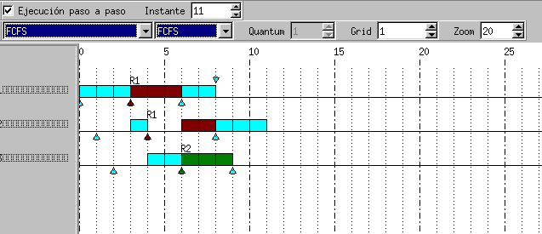

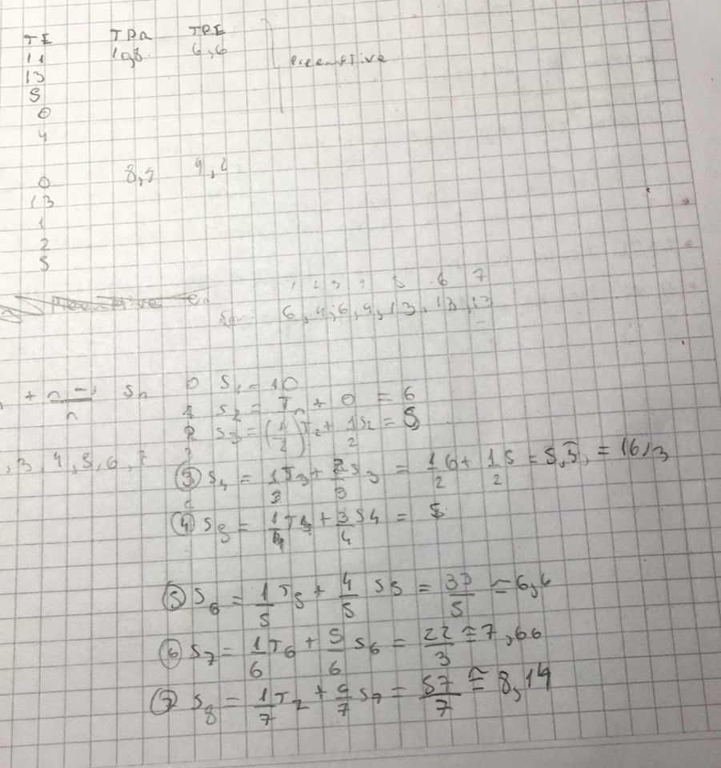

 | 12)
 |  |  |  |  |  |  |  |  |  |  |  |  |  |  |  |  |  |  |  |  |  |  |  |  |  |  |  |  |  | 14) P Ej

 | Job | Llegada | Unidades de CPU
 | 1 | 0 | 4
 | 2 | 2 | 6
 | 3 | 3 | 4
 | 4 | 6 | 5
 | 5 | 8 | 2

 | Job | I/O (rec,ins,dur) |  |  |  |  |  | Uso CPU
 | 1 | (R1, 2, 1) |  |  |  |  |  | E/S , susp
 | 2 | (R2, 3, 1) (R2, 5, 2) |  |  |  |  | <- | Llegda de un proceso
 | 4 | (R3, 1, 2) (R3, 3, 1) |  |  |  |  |  | Privilegios VRR

 | VRR | Ciclos CPU T= 0 |  | 1 | 2 | 3 | 4 | 5 | 6 | 7 | 8 | 9 | 10 | 11 | 12 | 13 | 14 | 15 | 16 | 17 | 18 | 19 | 20 | 21 | 22 | 23 | 24 | 25 | 26 | 27 | 28 | 29 | 30 | 31 | 32 | 33 | 34 | 35 | 36 | 27 | 38 | 39 | 40
 | Q=2 | Job 1 |  | <-
 | T.V | Job 2 |  |  |  | <-
 |  | Job 3 |  |  |  |  | <-
 | I.O | Job 4 |  |  |  |  |  |  |  | <-
 | FCFS | Job 5 |  |  |  |  |  |  |  |  |  | <-

 |  |  |  |  |  |  |  |  |  |  |  |  |  |  |  | 3 | 2 | 1 | Uso CPU
 | 16) |  |  |  |  |  |  |  |  |  |  |  |  |  |  |  |  |  | E/S , susp
 |  |  |  |  |  |  |  |  |  |  |  |  |  |  |  |  |  | <- | Llegada de un proceso
 |  |  |  |  |  |  |  |  |  |  |  |  |  |  |  |  |  |  | Privilegios VRR |  | Es

 | PRIORIDADES | Ciclos CPU T= 0 |  | 1 | 2 | 3 | 4 | 5 | 6 | 7 | 8 | 9 | 10 | 11 | 12 | 13 | 14 | 15 | 16 | 17 | 18 | 19 | 20 | 21 | 22 | 23 | 24 | 25 | 26 | 27 | 28 | 29 | 30 | 31 | 32 | 33 | 34 | 35
 | No apropiativo | Job 1 |  | <-
 | Colas | Job 2 |  |  | <-
 | L1 = RR Q:3 | Job 3 |  |  |  | <-
 | L1 = RR Q:3 | Job 4 |  |  |  |  | <-
 | L1 = RR Q:3 | Job 5 |  |  |  |  |  |  | <-

 | No apropiativo = No interrumpible

 | PRIORIDADES | Ciclos CPU T= 0 |  | 1 | 2 | 3 | 4 | 5 | 6 | 7 | 8 | 9 | 10 | 11 | 12 | 13 | 14 | 15 | 16 | 17 | 18 | 19 | 20 | 21 | 22 | 23 | 24 | 25 | 26 | 27 | 28 | 29 | 30 | 31 | 32 | 33 | 34 | 35
 | Apropiativo | Job 1 |  | <-
 | Colas | Job 2 |  |  | <-
 | L1 = RR Q:3 | Job 3 |  |  |  | <-
 | L1 = RR Q:3 | Job 4 |  |  |  |  | <-
 | L1 = RR Q:3 | Job 5 |  |  |  |  |  |  | <-

 | Apropiativo = interrumpible (Por + prioridad)

 | 17)
 | 1. Para los casos a y b del ejercicio 16 realice el diagrama de Gantt considerando además que se tiene un envejecimiento de 4 unidades.

 | PRIORIDADES | Ciclos CPU T= 0 |  | 1 | 2 | 3 | 4 | 5 | 6 | 7 | 8 | 9 | 10 | 11 | 12 | 13 | 14 | 15 | 16 | 17 | 18 | 19 | 20 | 21 | 22 | 23 | 24 | 25 | 26 | 27 | 28 | 29 | 30 | 31 | 32 | 33 | 34 | 35
 | No apropiativo | Job 1 |  | <-
 | Colas | Job 2 |  |  | <- |  |  |  |  |  |  |  |  |  |  |  | x1 |  |  |  |  |  |  |  |  |  |  |  |  | x1 |  |  |  |  |  |  |  |  |  |  |  |  | 3 | 2 | 1 | Uso CPU
 | L1 = RR Q:3 | Job 3 |  |  |  | <- |  |  |  | x2 |  |  |  | x1 |  |  |  |  |  |  |  |  | x2 |  |  |  | x1 |  |  |  |  |  |  |  |  |  |  |  |  |  |  |  |  |  |  | E/S , susp
 | L1 = RR Q:3 | Job 4 |  |  |  |  | <- |  |  |  | x1 |  |  |  |  |  |  |  |  |  |  |  |  | x1 |  |  |  |  |  |  |  |  |  |  |  |  |  |  |  |  |  |  |  |  | <- | Llegada de un proceso
 | L1 = RR Q:3 | Job 5 |  |  |  |  |  |  | <- |  |  |  |  |  |  |  |  |  |  |  |  |  |  |  |  |  |  |  |  |  |  |  |  |  |  |  |  |  |  |  |  |  |  |  |  | Privilegios VRR |  | Es
 |  |  |  |  |  |  |  |  |  |  |  |  |  |  |  |  |  |  |  |  |  |  |  |  |  |  |  |  |  |  |  |  |  |  |  |  |  |  |  |  |  |  |  |  | xi | Categoria ++ pasaje a i
 | No apropiativo = No interrumpible

 | PRIORIDADES | Ciclos CPU T= 0 |  | 1 | 2 | 3 | 4 | 5 | 6 | 7 | 8 | 9 | 10 | 11 | 12 | 13 | 14 | 15 | 16 | 17 | 18 | 19 | 20 | 21 | 22 | 23 | 24 | 25 | 26 | 27 | 28 | 29 | 30 | 31 | 32 | 33 | 34 | 35
 | Apropiativo | Job 1 |  | <-
 | Colas | Job 2 |  |  | <- |  |  |  |  |  |  |  | x1 |  |  |  |  |  |  |  |  | x1 |  |  |  |  |  |  |  | x1
 | L1 = RR Q:3 | Job 3 |  |  |  | <- |  |  |  | x2 |  |  |  | x1 |  |  |  |  |  |  |  |  | x2 |  |  |  | x1
 | L1 = RR Q:3 | Job 4 |  |  |  |  | <- |  |  |  | x1 |  |  |  |  |  |  |  |  |  |  | x1
 | L1 = RR Q:3 | Job 5

24)

Job | Llegada | CPU | Afinidad
1 | 0 | 4 | CPU0
2 | 2 | 6 | CPU0
3 | 3 | 4 | CPU1
4 | 6 | 5 | CPU1
5 | 8 | 2 | CPU0
 |  |  |  |  |  |  |  |  |  |  |  |  |  |  |  |  |  |  |  |  |  |  |  |  |  |  |  |  |  |  |  |  |  |  |  |  |  |  | 3 | 1 | 0 | Uso N* CPU
 | a) Ejecute el esquema anterior utilizando el algoritmo anterior con FCFS. |  |  |  |  |  |  |  |  |  |  |  |  |  |  |  |  |  |  |  |  |  |  |  |  |  |  |  |  |  |  |  |  |  |  |  |  |  |  |  |  | E/S , susp
 | b) Ejecute el esquema anterior. Pero ahora si el procesador preferido no está libre es asignado a otro procesador. Luego el procesador preferido de cada job es el último en el cual ejecuto. |  |  |  |  |  |  |  |  |  |  |  |  |  |  |  |  |  |  |  |  |  |  |  |  |  |  |  |  |  |  |  |  |  |  |  |  |  |  |  | <- | Llegada de un proceso
 | c) Para cada uno de los casos calcule el tiempo promedio de retorno y el tiempo promedio de espera. |  |  |  |  |  |  |  |  |  |  |  |  |  |  |  |  |  |  |  |  |  |  |  |  |  |  |  |  |  |  |  |  |  |  |  |  |  |  |  |  | Privilegios VRR |  | Es
 |  |  |  |  |  |  |  |  |  |  |  |  |  |  |  |  |  |  |  |  |  |  |  |  |  |  |  |  |  |  |  |  |  |  |  |  |  |  |  |  | xi | Categoria ++ pasaje a i

 | FCFS | Ciclos CPU T= 0 |  | 1 | 2 | 3 | 4 | 5 | 6 | 7 | 8 | 9 | 10 | 11 | 12 | 13 | 14 | 15 | 16 | 17 | 18 | 19 | 20 | 21 | 22 | 23 | 24 | 25 | 26 | 27 | 28 | 29 | 30 | 31 | 32 | 33 | 34 | 35 | 36 | 27 | 38 | 39 | 40 | 41 | 42 | 43 |  |  | T.R. | T.E | T.R.P | T.E.P
 |  | Job 1 |  | <- |  |  |  |  |  |  |  |  |  |  |  |  |  |  |  |  |  |  |  |  |  |  |  |  |  |  |  |  |  |  |  |  |  |  |  |  |  |  |  |  |  |  |  |  | 4 | 0
 |  | Job 2 |  |  |  | <- |  |  |  |  |  |  |  |  |  |  |  |  |  |  |  |  |  |  |  |  |  |  |  |  |  |  |  |  |  |  |  |  |  |  |  |  |  |  |  |  |  |  | 8 | 2
 |  | Job 3 |  |  |  |  | <- |  |  |  |  |  |  |  |  |  |  |  |  |  |  |  |  |  |  |  |  |  |  |  |  |  |  |  |  |  |  |  |  |  |  |  |  |  |  |  |  |  | 4 | 0 | 5.20 | 1.00
 |  | Job 4 |  |  |  |  |  |  |  | <- |  |  |  |  |  |  |  |  |  |  |  |  |  |  |  |  |  |  |  |  |  |  |  |  |  |  |  |  |  |  |  |  |  |  |  |  |  |  | 6 | 1
 |  | Job 5 |  |  |  |  |  |  |  |  |  | <- |  |  |  |  |  |  |  |  |  |  |  |  |  |  |  |  |  |  |  |  |  |  |  |  |  |  |  |  |  |  |  |  |  |  |  |  | 4 | 2

 | FCFS | Ciclos CPU T= 0 |  | 1 | 2 | 3 | 4 | 5 | 6 | 7 | 8 | 9 | 10 | 11 | 12 | 13 | 14 | 15 | 16 | 17 | 18 | 19 | 20 | 21 | 22 | 23 | 24 | 25 | 26 | 27 | 28 | 29 | 30 | 31 | 32 | 33 | 34 | 35 | 36 | 27 | 38 | 39 | 40 | 41 | 42 | 43 |  |  | T.R. | T.E | T.R.P | T.E.P
 |  | Job 1 |  | <- |  |  |  |  |  |  |  |  |  |  |  |  |  |  |  |  |  |  |  |  |  |  |  |  |  |  |  |  |  |  |  |  |  |  |  |  |  |  |  |  |  |  |  |  | 4 | 0
 |  | Job 2 |  |  |  | <- |  |  |  |  |  |  |  |  |  |  |  |  |  |  |  |  |  |  |  |  |  |  |  |  |  |  |  |  |  |  |  |  |  |  |  |  |  |  |  |  |  |  | 6 | 0
 |  | Job 3 |  |  |  |  | <- |  |  |  |  |  |  |  |  |  |  |  |  |  |  |  |  |  |  |  |  |  |  |  |  |  |  |  |  |  |  |  |  |  |  |  |  |  |  |  |  |  | 5 | 1 | 4.80 | 0.60
 |  | Job 4 |  |  |  |  |  |  |  | <- |  |  |  |  |  |  |  |  |  |  |  |  |  |  |  |  |  |  |  |  |  |  |  |  |  |  |  |  |  |  |  |  |  |  |  |  |  |  | 7 | 2
 |  | Job 5 |  |  |  |  |  |  |  |  |  | <- |  |  |  |  |  |  |  |  |  |  |  |  |  |  |  |  |  |  |  |  |  |  |  |  |  |  |  |  |  |  |  |  |  |  |  |  | 2 | 0

 | Es mejor el 2do

 |  |  |  |  |  |  | Compañero

